Roues
 |  |  | S = Équipement de série A = Livrable -- (dashes) = Non livrable D = Carré noir – Compris dans le groupe d'équipements ■ = Inclus dans le groupe d'équipement □ = Inclus dans le groupe d'équipement mais évolutif * = Indique disponibilité de ce type sur plusieurs modèles.
 |  |  | 1: Groupe d'équipement livrable avec 1MB48. 2: Groupe d'équipement livrable avec 1MM48.
Code ÉFC | Code ÉFC. de réf. seulement | Roues | Description | LT 2LT1 | RS 2RS2
 | REH | 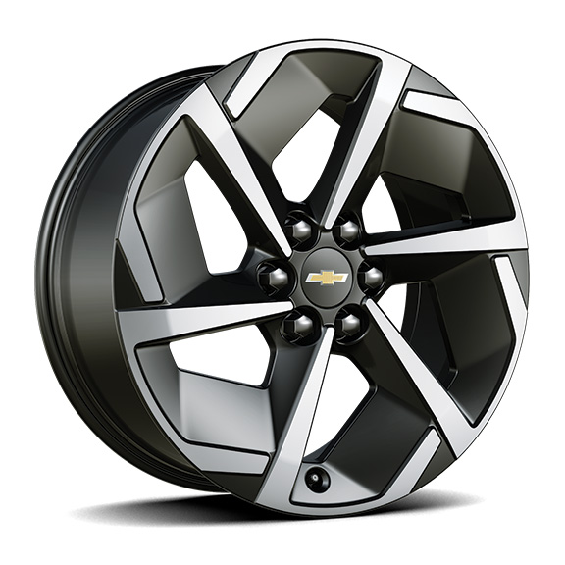 | Roues, 19 po x 8,5 po (48,3 cm x 21,6 cm) en aluminium avec fini peint de catégorie supérieurede 19 po (48,3cm) | S | --
 | RVV | 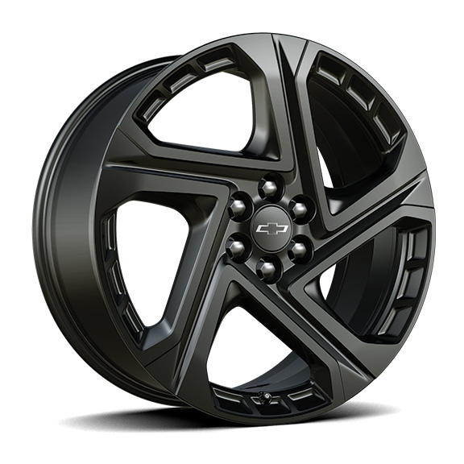 | Rouesde 21 po (53,3 cm), en aluminium peint en noir | -- | S
 | RW4 | 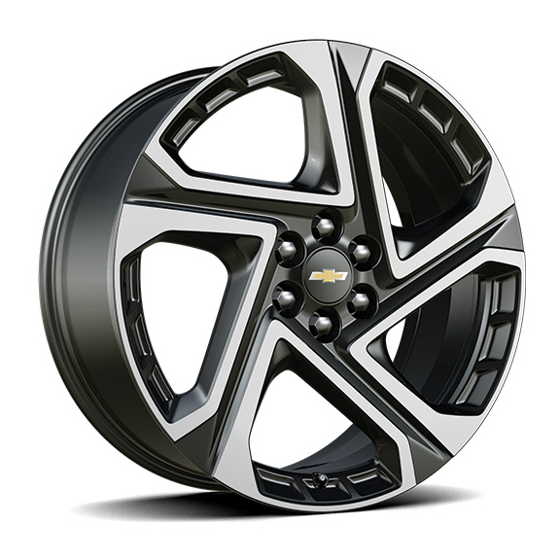 | Rouesde 21 po (53,3 cm) en aluminium usiné 1. Compris et livrable uniquement avec le groupe commodité II (6K5). | A1 | --

